Depåtider VR
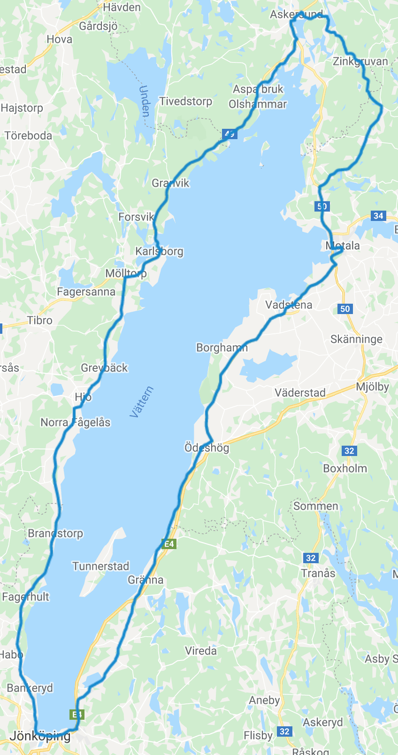
19:24
19:41
Depå/hållpunkt | km | Stopp | Deltid | Totaltid | Klockan | Klockan: Ankomsttider samt ev depåstopp
Motala | 0 |  | 0:00:00 | 0:00:00 | 12:10:00
MC:n släpper | 1.2 |  | 0:04:00 | 0:04:00 | 12:14:00
19:57
Ödeshög in | 47 |  | 1:16:46 | 1:20:46 | 13:30:46
Ödeshög ut |  |  | 0:00:00 | 1:20:46 | 13:30:46
Ölmstad in | 83 |  | 1:00:21 | 2:21:07 | 14:31:07
Ölmstad ut |  |  | 0:00:00 | 2:21:07 | 14:31:07
Jönköping in | 104 |  | 0:35:12 | 2:56:19 | 15:06:19
20:13
Jönköping ut |  | 0:00:00 | 0:00:00 | 2:56:19 | 15:06:19
Bankeryd in | 110 |  | 0:10:03 | 3:06:22 | 15:16:22
Bankeryd ut |  | 0:02:30 | 0:02:30 | 3:08:52 | 15:18:52
Hjo in | 171 |  | 1:42:15 | 4:51:07 | 17:01:07
Hjo ut |  | 0:00:00 | 0:00:00 | 4:51:07 | 17:01:07
Karlsborg in | 210 |  | 1:05:22 | 5:56:30 | 18:06:30
20:44
Karlsborg ut |  | 0:02:30 | 0:02:30 | 5:59:00 | 18:09:00
Askersund in | 255 |  | 1:15:26 | 7:14:26 | 19:24:26
Askersund ut |  |  | 0:00:00 | 7:14:26 | 19:24:26
18:06 (02)
Åmmeberg in | 265 |  | 0:16:46 | 7:31:11 | 19:41:11
12:10
21:05
Åmmeberg ut |  | 0:00:00 | 0:00:00 | 7:31:11 | 19:41:11
Zinkgruvan in | 275 |  | 0:16:46 | 7:47:57 | 19:57:57
Zinkgruvan ut |  | 0:00:00 | 0:00:00 | 7:47:57 | 19:57:57
Godegård in | 284 |  | 0:15:05 | 8:03:02 | 20:13:02
Godegård ut |  | 0:00:00 | 0:00:00 | 8:03:02 | 20:13:02
Nykyrka in | 303 |  | 0:31:51 | 8:34:53 | 20:44:53
Nykyrka ut |  | 0:00:00 | 0:00:00 | 8:34:53 | 20:44:53
Motala | 315 |  | 0:20:07 | 8:55:00 | 21:05:00
 | Summa | 0:05:00 | 8:55:00

17:01
 |  | Starttid |  | 12:10:00
 |  | Önskad totaltid |  | 8:55:00
 |  | Önskad depåtid |  | 0:05:00
 |  | Önskad cykeltid |  | 8:50:00
 |  | Önskad medelhast (inkl pauser) |  | 35.3 | Totalsnitt
 |  | Önskad medelhast (exkl pauser) |  | 35.7 | Rullsnitt
 |  | Önskad medelhast när MC:n släppt |  | 35.8 | Rullsnitt
13:30
Ändra tiderna i de inramade rutorna. Format tt:mm.

14:31

15:16 (02)

15:06

